Hoja1
2022-11-01 14:44:05

LA PAZ 28 - HAEDO 4460-2005
BUENOS AIRES luquearti@gmail.com
____________________________________________________________________________________
" RUEDAS ”
“Rueda de Goma c/ cuerpo de Hº Zinc. c/Base y MUNICION”
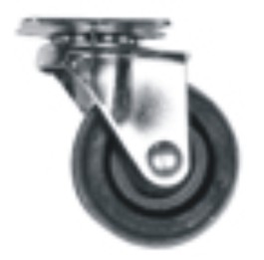
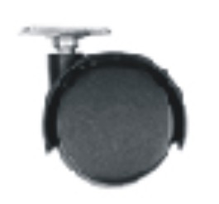

COD. | DESCRIPCION | PRECIO
RUEI-10 | RUEDA 25 c/Base y Municion | 107.81 | =
RUEI-13 | RUEDA 30 c/Base y Municion | 119.56
RUEI-14 | RUEDA 40 c/Base y Municion | 154.19
RUEI-15 | RUEDA 50 c/Base y Municion | 231.28
RUEI-16 | RUEDA 76 c/Base y Municion | 462.55
RUEI-17 | RUEDA 101 c/Base y Municion | 555.31
RUEI-40 | RUEDA DOBLE 40 c/Base de Hº Zinc. | 92.76
RUEI-41 | RUEDA DOBLE 50 c/Base de Hº Zinc | 112.02
RUEI-45 | RUEDA DOBLE 40 c/Rosca de 1/4 | 104.20
RUEI-46 | RUEDA DOBLE 50 c/Rosca de 1/4 | 123.47
RUEI-47 | RUEDA DOBLE 40 c/Rosca de 5/16 | 104.20
RUEI-48 | RUEDA DOBLE 50 c/Rosca de 5/16 | 123.47

ENVASE: CAJA con 4 unidades

T

